FİKSTÜR
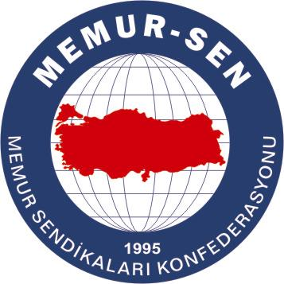 |  | 2018 |  |  |  |  |  |  |  |  |  | 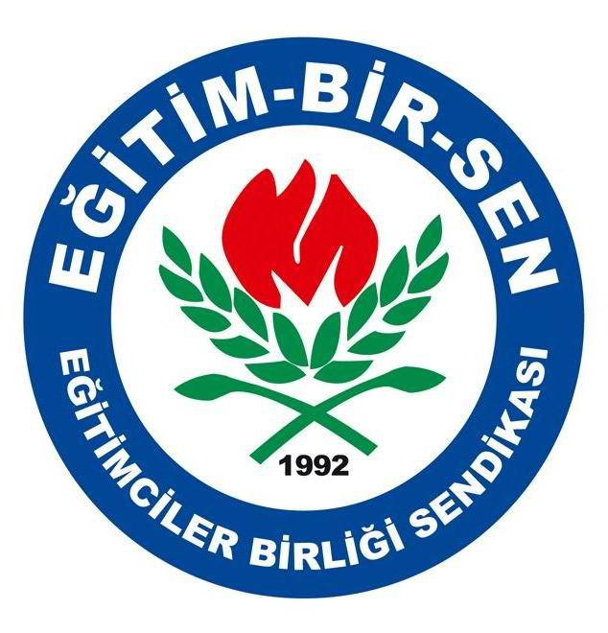
 |  | EĞİTİM-BİR-SEN TOKAT ŞUBESİ GELENEKSEL 7. VOLEYBOL TURNUVASI FİKSTÜRÜ
 | GRUP AŞAMASI
 |  |  | A |  |  |  |  |  | A | O | G | M | A | V | P

 | 29 MART 2018 PERŞEMBE | 19:00:00 |  | ALİ TEPE TOPÇUBAĞI OO | 2 | 0 | 15 TEMMUZ ŞEHİT BİROLYAVUZ İÖO |  | ALİ TEPE TOPÇUBAĞI OO | 3 | 3 | 0 | 6 | 0 | 9
 | 31 MART 2018 CUMARTESİ | 19:45:00 |  | KIZILKÖY OO | 0 | 2 | 15 TEMMUZ ŞEHİT BİROLYAVUZ İÖO |  | 15 TEMMUZ ŞEHİT BİROLYAVUZ İÖO | 3 | 2 | 1 | 4 | 2 | 6
 | 31 MART 2018 CUMARTESİ | 16:45:00 |  | ALİ TEPE TOPÇUBAĞI OO | 2 | 0 | YEŞİLBAĞ OO |  | KIZILKÖY OO | 3 | 1 | 2 | 2 | 4 | 3
 | 07 NİSAN 2018 CUMARTESİ | 15:45:00 |  | YEŞİLBAĞ OO | 0 | 2 | KIZILKÖY OO |  | YEŞİLBAĞ OO | 3 | 0 | 3 | 0 | 6 | 0
 | 10 NİSAN 2018 SALI | 19:00:00 |  | ALİ TEPE TOPÇUBAĞI OO | 2 | 0 | KIZILKÖY OO
 | 10 NİSAN 2018 SALI | 20:00:00 |  | 15 TEMMUZ ŞEHİT BİROLYAVUZ İÖO | 2 | 0 | YEŞİLBAĞ OO

 |  |  | B |  |  |  |  |  | B | O | G | M | A | V | P

 | 29 MART 2018 PERŞEMBE | 20:00:00 |  | KARŞIYAKA İLKOKULU | 2 | 0 | KEMALPAŞA OO | . | KARŞIYAKA İLKOKULU | 3 | 3 | 0 | 6 | 1 | 8
 | 29 MART 2018 PERŞEMBE | 21:00:00 |  | BİLGİ LİSESİ | 2 | 0 | YAVUZ SELİM Ö.EĞİTİM |  | BİLGİ LİSESİ | 3 | 2 | 0 | 4 | 1 | 7
 | 31 MART 2018 CUMARTESİ | 17:45:00 |  | KARŞIYAKA İLKOKULU | 2 | 0 | YAVUZ SELİM Ö.EĞİTİM |  | KEMALPAŞA OO | 3 | 1 | 2 | 2 | 4 | 3
 | 31 MART 2018 CUMARTESİ | 18:45:00 |  | KEMALPAŞA OO | 0 | 2 | BİLGİ LİSESİ |  | YAVUZ SELİM Ö.EĞİTİM | 3 | 0 | 3 | 0 | 6 | 0
 | 07 NİSAN 2018 CUMARTESİ | 16:45:00 |  | KARŞIYAKA İLKOKULU | 2 | 1 | BİLGİ LİSESİ
 | 12 NİSAN 2018 PERŞEMBE | 21:00:00 |  | KEMALPAŞA OO | 2 | 0 | YAVUZ SELİM Ö.EĞİTİM

 | 01 NİSAN 2018 PAZAR | 19:45:00 |  | KARŞIYAKA ORTAOKULU | 2 | 0 | PLEVNE İMAM HATIP OO |  | MEVLANA İMAM HATİP OO | 3 | 3 | 0 | 6 | 1 | 8
 | 01 NİSAN 2018 PAZAR | 21:00:00 |  | MEVLANA İMAM HATİP OO | 2 | 1 | GÖZOVA İÖO |  | KARŞIYAKA ORTAOKULU | 3 | 2 | 1 | 4 | 2 | 6
 | 03 NİSAN 2018 SALI | 19:00:00 |  | KARŞIYAKA ORTAOKULU | 0 | 2 | MEVLANA İMAM HATİP OO |  | GÖZOVA İÖO | 3 | 1 | 2 | 3 | 4 | 4
 | 03 NİSAN 2018 SALI | 20:00:00 |  | GÖZOVA İÖO | 2 | 0 | PLEVNE İMAM HATIP OO |  | PLEVNE İMAM HATIP OO | 3 | 0 | 3 | 0 | 6 | 0
 | 08 NİSAN 2018 PAZAR | 15:45:00 |  | KARŞIYAKA ORTAOKULU | 2 | 0 | GÖZOVA İÖO
 | 08 NİSAN 2018 PAZAR | 16:45:00 |  | MEVLANA İMAM HATİP OO | 2 | 0 | PLEVNE İMAM HATIP OO

 |  |  | D |  |  |  |  |  | D | O | G | M | A | V | P

 | 01 NİSAN 2018 PAZAR | 17:45:00 |  | EĞİTİM FAKÜLTESİ | 2 | 0 | SPOR LİSESİ |  | EĞİTİM FAKÜLTESİ | 3 | 3 | 0 | 6 | 0 | 9
 | 01 NİSAN 2018 PAZAR | 18:45:00 |  | ŞEHİT İBRAHİM DOĞAN OO | 0 | 2 | ERİŞİM MTAL |  | ERİŞİM MTAL | 2 | 1 | 1 | 2 | 2 | 3
 | 08 NİSAN 2018 PAZAR | 17:45:00 |  | EĞİTİM FAKÜLTESİ | 2 | 0 | ERİŞİM MTAL |  | SPOR LİSESİ | 2 | 1 | 1 | 2 | 2 | 3
 | 08 NİSAN 2018 PAZAR | 18:45:00 |  | ŞEHİT İBRAHİM DOĞAN OO | 0 | 2 | SPOR LİSESİ |  | ŞEHİT İBRAHİM DOĞAN OO | 3 | 0 | 3 | 0 | 6 | 0
 | 12 NİSAN 2018 PERŞEMBE | 19:00:00 |  | EĞİTİM FAKÜLTESİ | 2 | 0 | ŞEHİT İBRAHİM DOĞAN OO
 | 12 NİSAN 2018 PERŞEMBE | 20:00:00 |  | ERİŞİM MTAL |  |  | SPOR LİSESİ

 | ÇEYREK FİNALLER |  |  |  |  |  |  |  | GRUP PUANLAMA SİSTEMİ
 | 14 NİSAN 2018 CUMARTESİ | 16:00:00 |  | ALİ TEPE TOPÇUBAĞI OO |  |  | KARŞIYAKA ORTAOKULU |  | Maç Sonucu 2-0= Galibe 3 puan, Mağlube 0 puan
 | 14 NİSAN 2018 CUMARTESİ | 17:30:00 |  | MEVLANA İMAM HATİP OO |  |  | 15 TEMMUZ ŞEHİT BİROLYAVUZ İÖO |  | Maç Sonucu 2-1= Galibe 2 puan, Mağlube 1 puan verilecektir.
 | 15 NİSAN 2018 PAZAR | 16:00:00 |  | KARŞIYAKA İLKOKULU |  |  | D GRUBU 2.'Sİ |  | Sıralamada puan eşitliği durumunda ilk önce kazanılan maç sayısı daha sonra
 | 15 NİSAN 2018 PAZAR | 17:30:00 |  | EĞİTİM FAKÜLTESİ | 2 | 3 | BİLGİ LİSESİ |  | set avarajı, sonra sayı avarajı, en son kendi aralarındaki maçlar dikkate alınacaktır
 | YARI FİNALLER
 | 17 NİSAN 2018 SALI | 19:00:00 |  | A 1 - C 2 GALİBİ |  |  | B 1 - D 2 GALİBİ |  | Grup maçları 3 set üzerinden, Çeyrek Final, Yarı Final ve Final maçları 5 set
 | 17 NİSAN 2018 SALI | 20.30 |  | C 1 - A 2 GALİBİ |  |  | BİLGİ LİSESİ |  | üzerinden oynanacaktır.
 | FİNALLER |  |  |  |  |  |  |  | ÖDÜLLER

 | 19 NİSAN 2018 PERŞEMBE | 19:00:00 | 3.LÜK
 | 19 NİSAN 2018 PERŞEMBE | 20:30:00 | FINAL
 | DERECEYE GİREN TAKIMLAR |  |  |  |  |  |  |  | Müsabakalar 15 Temmuz Şehitler A. Lisesi Spor Salonunda Yapılacaktır.


 |  |  | 1
 |  |  | 2
 |  |  | 3

